分片趋势
 | 单片8节点，发送速率500/s 持续60s
 | 时间分析从交易发起算，每30s计算一次；Tx/block测试完毕后马上计算
 |  |  | 模拟

4 | 8 | 12 | 16 | 20 | 24 | 28 | 4 | 8 | 12 | 16 | 20 | 24 | 28
2293 | 3870 | 4760 | 5223 | 5578 | 5847 | 5300 | 682 | 684 | 668 | 685 | 687 | 681 | 676

 |  | 8 | 16 | 32 | 40 | 56
 |  | 6000 | 10400 | 16852 | 13938

分析
 | 单片8节点，发送速率500/s 持续60s
 | 时间分析从交易发起算，每30s计算一次；Tx/block测试完毕后马上计算
 |  |  |  |  |  |  | Txs/blocks
 | 2.09
 | 3.42
 | 4.04
 | 6.3
 | 6.59
 | 9.02
 |  | 1mem | 1con | 2mem | 2con | TPS | min | max | avg
8片 | 0-30s | 1.1 | 1.16 | 5.11 | 1.7 | 3682 | 500 | 2,755 | 1,821.20
2mem等待时间
 | 30-60s | 1.57 | 2.13 | 7.24 | 2.09
 | 60-90s | 1.82 | 1.72 | 6.47 | 1.21
 | 90-120s | 0 | 0 | 0 | 0
12片 | 0-30s | 1.52 | 2.31 | 6.65 | 2.51 | 4835 | 158 | 3,038 | 1,625.19
 | 30-60s | 2.17 | 3.47 | 10.05 | 3.42
 | 60-90s | 2.11 | 3.2 | 17.83 | 1.62
 | 90-120s | 0 | 0 | 66 | 0.49
16片 | 0-30s | 2.12 | 3.17 | 8.42 | 3.34 | 5436 | 144 | 5,048 | 1,474.21
 | 30-60s | 2.12 | 3.93 | 12.38 | 4.04
 | 60-90s | 2.21 | 3.61 | 31.34 | 2.13
 | 90-120s | 0 | 0 | 55 | 0.5
20片 | 0-30s | 2.25 | 4.105 | 8.76 | 4.98 | 5531 | 65 | 6,546 | 1,245.50
 | 30-60s | 3.72 | 6.01 | 16.54 | 6.3
 | 60-90s | 3.3 | 4.93 | 22.72 | 2.671
 | 90-120s | 0 | 0 | 52.28 | 0.561
24片 | 0-30s | 2.7 | 5.49 | 8.93 | 6.7 | 5613 | 108 | 5,726 | 1,473.47
 | 30-60s | 3.65 | 6.17 | 20.02 | 6.59
 | 60-90s | 4.62 | 6.23 | 12.68 | 3.62
 | 90-120s | 0 | 0 | 66.87 | 0.54
28片 | 0-30s | 1.33 | 2.92 | 5.6 | 4.84 | 5132 | 179 | 6,383 | 2,151.23
 | 30-60s | 4.5 | 8.94 | 12.39 | 9.02
 | 60-90s | 4.34 | 8.57 | 22.75 | 8.87
 | 90-120s | 5.93 | 7.89 | 35 | 4.45

AVG Txs
8 | 1,821.20
12 | 1,625.19
16 | 1,474.21
20 | 1,245.50
24 | 1,473.47
28 | 2,151.23

MAX Txs
8 | 2,755
12 | 3,038
16 | 5,048
20 | 6,546
24 | 5,726
28 | 6,383

共识耗时
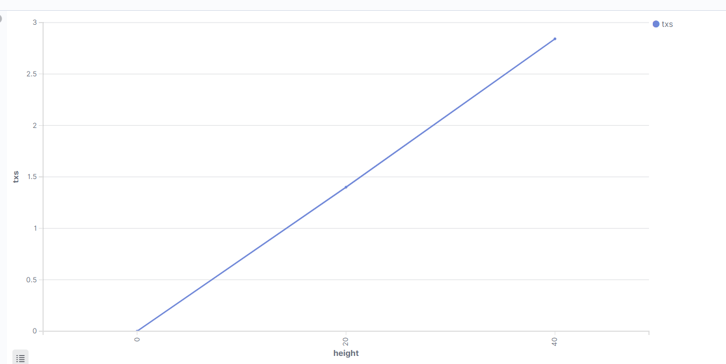
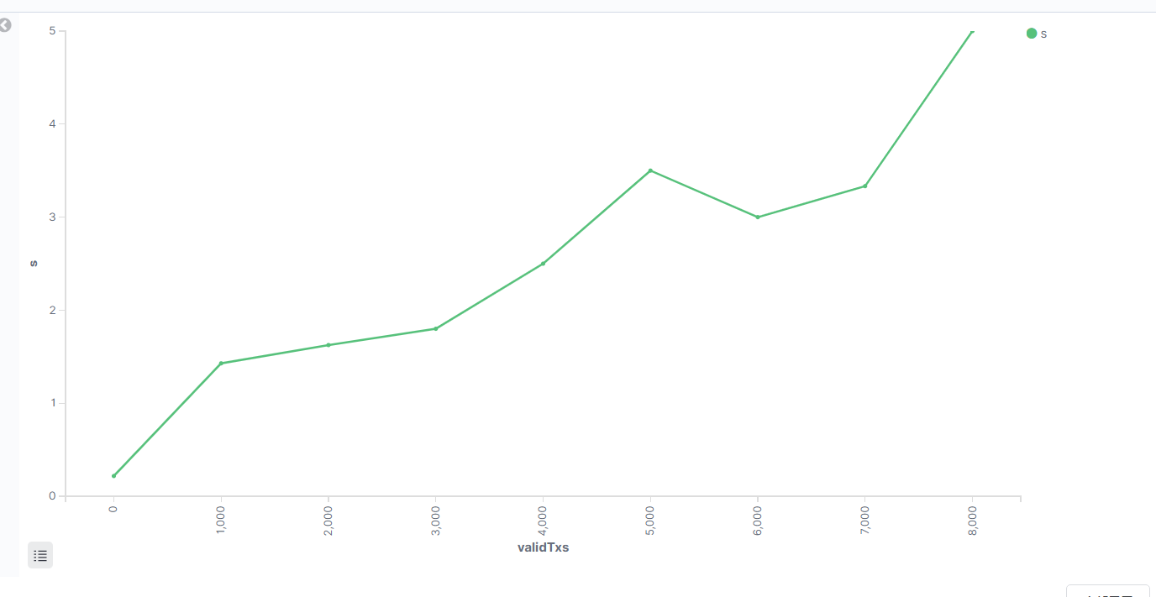
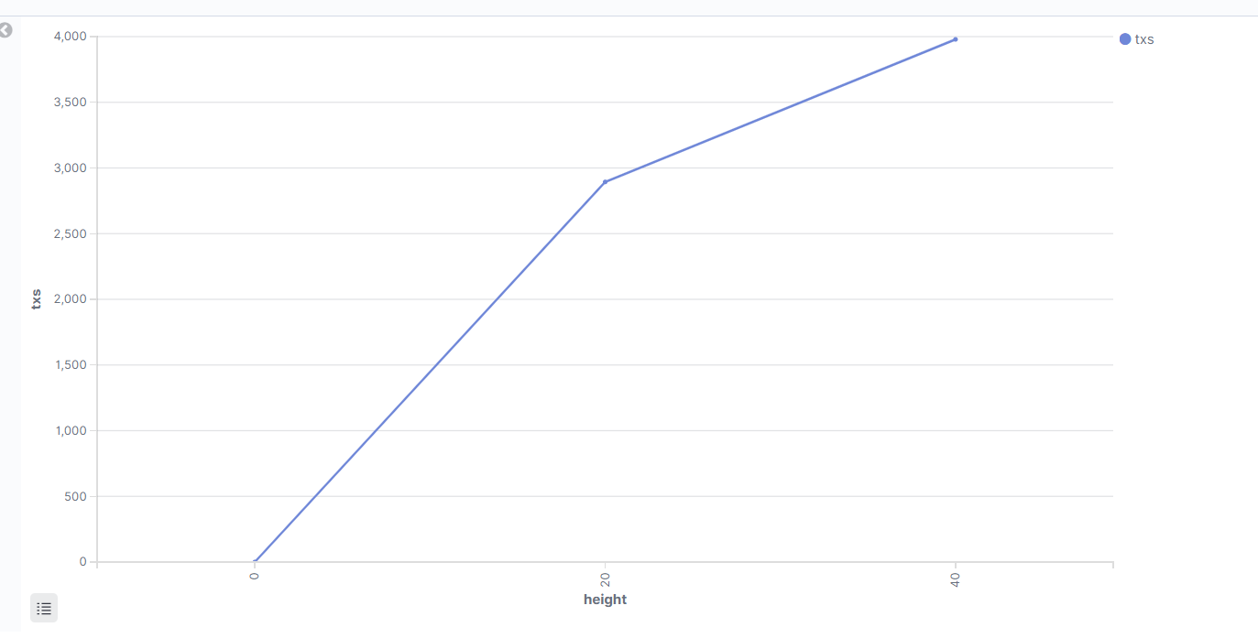
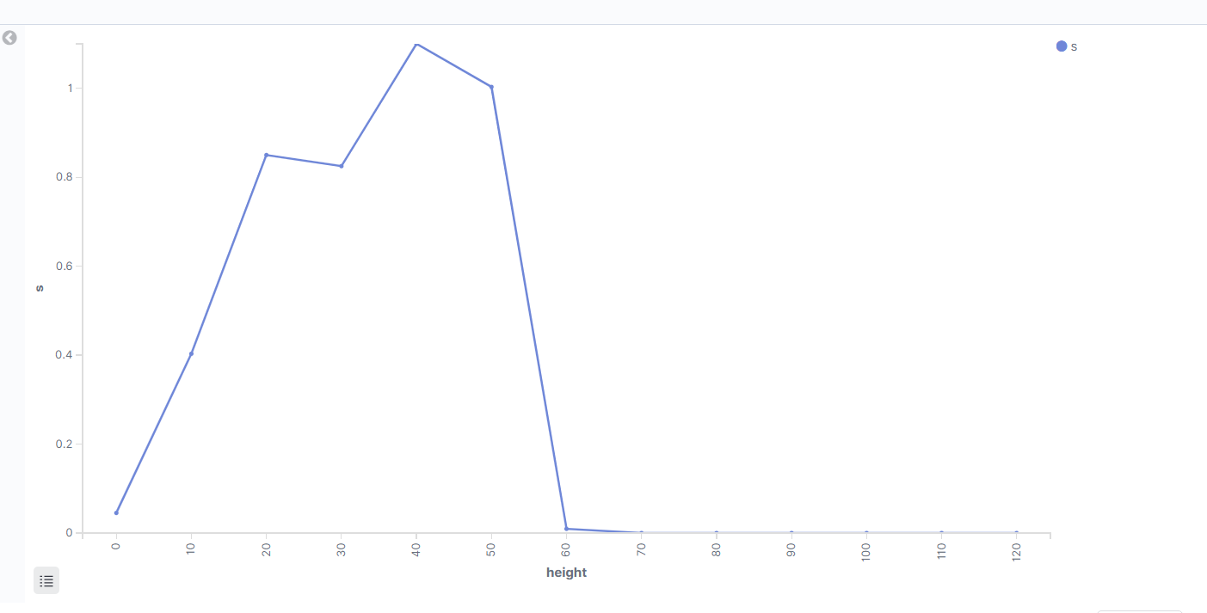
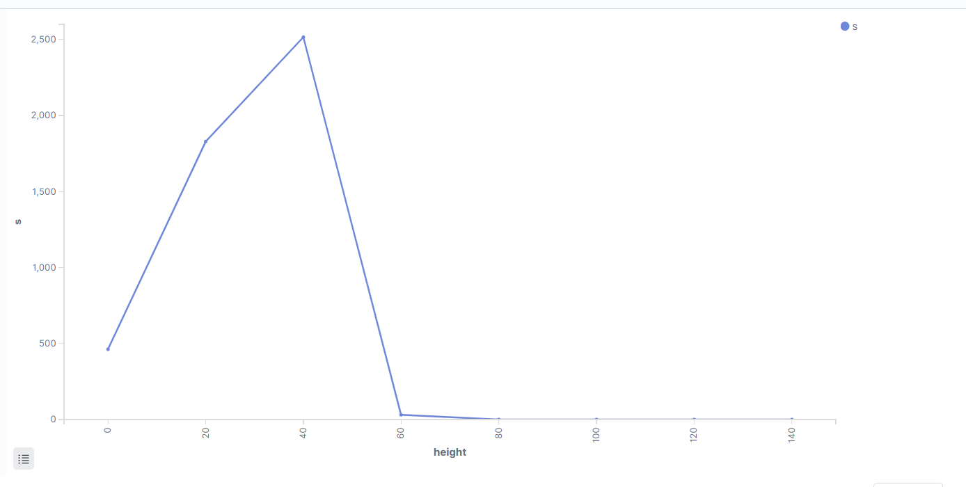

跨片
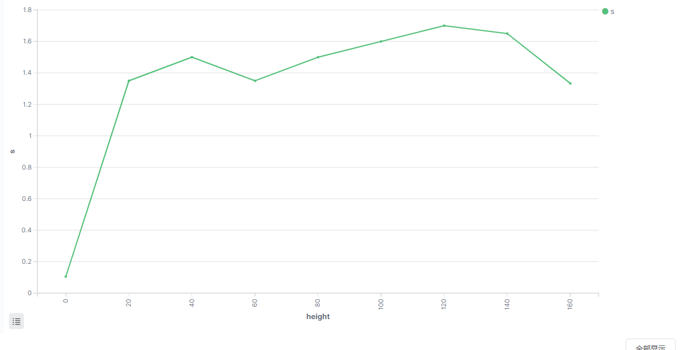
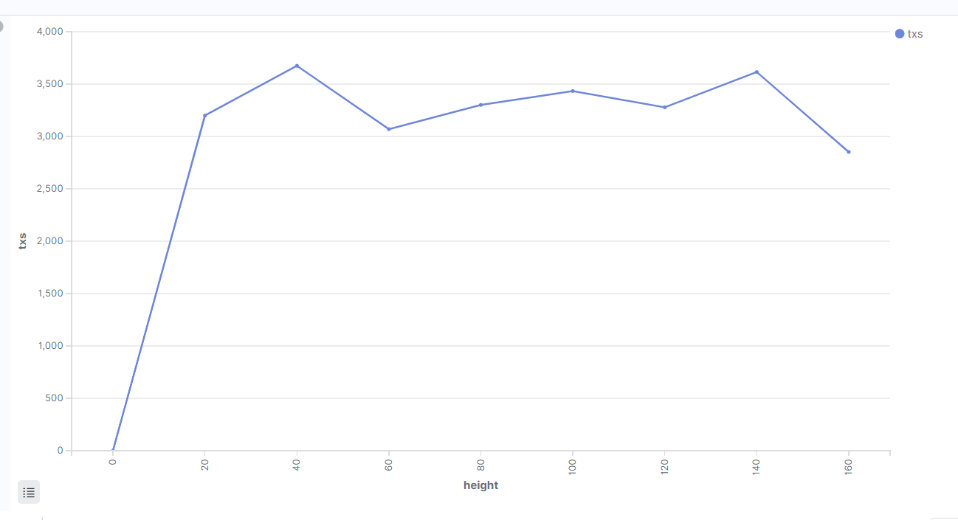

 | 有同步

